Grafico 1
Exportaciones agroindustriales y totales mensuales - USD millones
 |  |  |  |  |  |  |  |  | Período | Agroindustria - USD Fob (Mill) | Total Exportado - USD Fob (Mill)
Fuente: Subsecretaría de Mercados Agroalimentarios e Inserción Internacional en base a datos mensuales de INDEC |  |  |  |  |  |  |  |  | 1° bim 2021 | 6,763 | 9,687
Fecha de actualización de las bases mensuales INDEC: 20/03/2026 |  |  |  |  |  |  |  |  | 1° bim 2022 | 8,110 | 12,000
 |  |  |  |  |  |  |  |  | 1° bim 2023 | 5,714 | 10,165
 |  |  |  |  |  |  |  |  | 1° bim 2024 | 6,705 | 10,928
 | AGROINDUSTRIA |  |  |  | TOTAL EXPORTADO |  |  |  | 1° bim 2025 | 7,084 | 12,055
 |  |  |  |  |  |  |  |  | 1° bim 2026 | 7,595 | 13,208
Período | Toneladas | Agroindustria - USD Fob (Mill) | Total Toneladas | Total USD Fob (Mill) | Toneladas | Total Exportado - USD Fob (Mill) | Total Toneladas | Total USD Fob (Mill)
Jan-21 | 7,722,986 | 3,534 | 113,057,713 | 53,641 | 8,867,251 | 4,912 | 128,297,859 | 77,839
Feb-21 | 6,453,881 | 3,230 |  |  | 7,528,805 | 4,775
Mar-21 | 8,907,376 | 4,022 |  |  | 10,102,839 | 5,720
Apr-21 | 10,910,728 | 4,618 |  |  | 11,884,753 | 6,143
May-21 | 10,092,530 | 4,912 |  |  | 11,381,394 | 6,813
Jun-21 | 10,683,975 | 4,929 |  |  | 11,953,661 | 7,010
Jul-21 | 11,280,972 | 5,245 |  |  | 12,456,679 | 7,252
Aug-21 | 11,863,373 | 5,663 |  |  | 13,315,463 | 8,099
Sep-21 | 10,540,339 | 5,251 |  |  | 11,776,088 | 7,570
Oct-21 | 9,194,629 | 4,571 |  |  | 10,568,899 | 6,863
Nov-21 | 7,000,685 | 3,672 |  |  | 8,460,936 | 6,191
Dec-21 | 8,406,240 | 3,994 |  |  | 10,001,090 | 6,491
Jan-22 | 8,355,257 | 3,888 | 106,277,308 | 57,952 | 9,742,422 | 5,548 | 125,515,438 | 88,446
Feb-22 | 8,412,782 | 4,222 |  |  | 10,167,204 | 6,452
Mar-22 | 9,746,707 | 4,893 |  |  | 11,336,235 | 7,354
Apr-22 | 11,275,613 | 5,711 |  |  | 12,877,537 | 8,337
May-22 | 10,763,154 | 5,924 |  |  | 12,071,064 | 8,254
Jun-22 | 9,991,711 | 5,668 |  |  | 11,486,150 | 8,433
Jul-22 | 10,442,688 | 5,303 |  |  | 11,562,975 | 7,805
Aug-22 | 8,428,410 | 4,790 |  |  | 10,058,405 | 7,541
Sep-22 | 7,420,371 | 4,484 |  |  | 9,328,313 | 7,518
Oct-22 | 8,254,258 | 4,979 |  |  | 10,137,922 | 7,962
Nov-22 | 6,955,625 | 4,441 |  |  | 8,739,521 | 7,122
Dec-22 | 6,230,731 | 3,650 |  |  | 8,007,690 | 6,119
Jan-23 | 4,538,688 | 2,768 | 65,427,977 | 37,411 | 6,161,100 | 4,925 | 86,445,605 | 66,789
Feb-23 | 4,565,371 | 2,946 |  |  | 6,498,202 | 5,239
Mar-23 | 5,383,298 | 3,113 |  |  | 7,300,856 | 5,735
Apr-23 | 5,364,169 | 3,351 |  |  | 7,040,439 | 5,898
May-23 | 6,475,684 | 3,820 |  |  | 8,160,019 | 6,262
Jun-23 | 6,221,950 | 3,364 |  |  | 7,586,638 | 5,415
Jul-23 | 6,822,960 | 3,499 |  |  | 8,571,283 | 6,060
Aug-23 | 7,378,506 | 3,533 |  |  | 9,095,633 | 5,910
Sep-23 | 6,094,948 | 3,180 |  |  | 7,627,337 | 5,751
Oct-23 | 4,454,886 | 2,807 |  |  | 6,484,080 | 5,396
Nov-23 | 3,670,789 | 2,349 |  |  | 5,604,834 | 4,923
Dec-23 | 4,456,728 | 2,681 |  |  | 6,315,184 | 5,273
Jan-24 | 7,256,374 | 3,393 | 101,959,131 | 47,277 | 9,160,686 | 5,398 | 126,610,636 | 79,721
Feb-24 | 6,815,298 | 3,312 |  |  | 8,702,688 | 5,530
Mar-24 | 8,873,613 | 3,840 |  |  | 10,993,544 | 6,479
Apr-24 | 9,236,757 | 3,880 |  |  | 11,469,279 | 6,527
May-24 | 10,770,647 | 4,811 |  |  | 13,096,669 | 7,652
Jun-24 | 9,141,966 | 4,237 |  |  | 10,813,199 | 6,590
Jul-24 | 9,876,061 | 4,497 |  |  | 11,927,880 | 7,221
Aug-24 | 8,061,713 | 3,819 |  |  | 9,961,000 | 6,793
Sep-24 | 8,480,793 | 4,066 |  |  | 10,533,116 | 6,948
Oct-24 | 8,039,747 | 3,997 |  |  | 10,147,716 | 7,026
Nov-24 | 7,423,301 | 3,762 |  |  | 9,241,792 | 6,522
Dec-24 | 7,982,862 | 3,662 |  |  | 10,563,067 | 7,035
Jan-25 | 9,061,515 | 3,530 | 114,471,388 | 51,622 | 11,318,232 | 5,915 | 144,759,832 | 87,077
Feb-25 | 8,078,704 | 3,554 | 17,140,219 | 7,084 | 10,215,995 | 6,140
Mar-25 | 8,641,674 | 3,654 |  |  | 11,195,537 | 6,642
Apr-25 | 9,110,561 | 3,944 |  |  | 11,465,643 | 6,674
May-25 | 9,834,600 | 4,379 |  |  | 11,907,364 | 7,095
Jun-25 | 9,766,678 | 4,265 |  |  | 12,544,199 | 7,275
Jul-25 | 11,183,403 | 4,953 |  |  | 13,449,301 | 7,761
Aug-25 | 10,614,320 | 4,844 |  |  | 13,366,038 | 7,903
Sep-25 | 9,733,720 | 4,959 |  |  | 12,253,309 | 8,128
Oct-25 | 8,961,582 | 4,660 |  |  | 11,635,132 | 7,963
Nov-25 | 10,142,544 | 4,749 |  |  | 13,051,166 | 8,133
Dec-25 | 9,342,088 | 4,130 |  |  | 12,357,916 | 7,448
Jan-26 | 10,683,421 | 4,190 | 18,505,495 | 7,595 | 13,390,940 | 7,245 | 22,990,798 | 13,208
Feb-26 | 7,822,074 | 3,405 |  |  | 9,599,858 | 5,962

Grafico 2
Exportaciones de complejos agroindustriales – enero a febrero 2025 y 2026

Fuente: Subsecretaría de Mercados Agroalimentarios e Inserción Internacional en base a datos mensuales de INDEC
Fecha de actualización de las bases mensuales INDEC: 20/03/2026
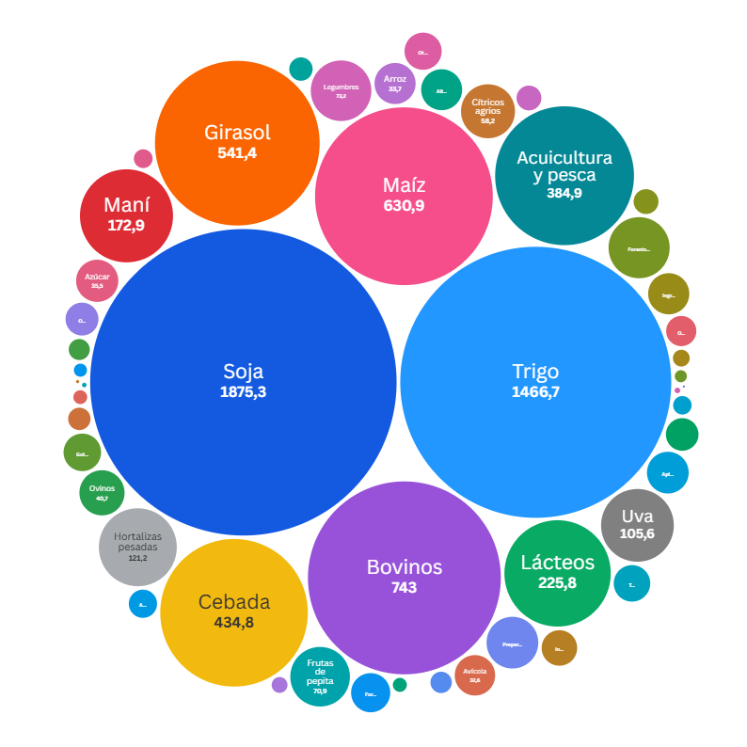
Complejo agroindustrial |  | enero a febrero 2026
 |  | Toneladas | USD Fob (Mill) | USD Fob / Tn
1 | Soja | 4,204,136.8 | 1,875.3 | 446.1
2 | Trigo | 7,025,183.9 | 1,466.7 | 208.8
3 | Bovinos | 147,995.4 | 743.0 | 5,020.6
4 | Maíz | 2,895,139.0 | 630.9 | 217.9
5 | Girasol | 962,122.8 | 541.4 | 562.8
6 | Cebada | 1,869,111.2 | 434.8 | 232.6
7 | Acuicultura y pesca | 105,295.2 | 384.9 | 3,655.8
8 | Lácteos | 65,216.1 | 225.8 | 3,461.6
9 | Maní | 151,119.9 | 172.9 | 1,144.1
10 | Hortalizas pesadas | 103,091.7 | 121.2 | 1,175.2
11 | Uva | 43,287.5 | 105.6 | 2,438.5
12 | Forestoindustria | 144,024.7 | 74.5 | 517.1
13 | Legumbres | 105,931.5 | 73.2 | 690.8
14 | Frutas de pepita | 72,839.1 | 70.9 | 973.4
15 | Cítricos agrios | 10,156.3 | 58.2 | 5,727.1
16 | Preparaciones alimenticias | 26,342.7 | 53.4 | 2,027.3
17 | Ovinos | 6,783.0 | 40.7 | 6,005.4
18 | Azúcar | 70,722.2 | 35.5 | 501.8
19 | Apicultura | 14,313.2 | 34.7 | 2,427.2
20 | Ingredientes alimenticios | 43,908.3 | 33.8 | 768.8
21 | Arroz | 70,886.7 | 33.7 | 475.3
22 | Alimentos para animales | 26,864.7 | 33.5 | 1,246.3
23 | Avícola | 27,023.0 | 32.6 | 1,205.9
24 | Forrajeras | 79,852.3 | 30.6 | 382.8
25 | Golosinas en base a azúcar, chocolate y otros | 5,738.2 | 28.1 | 4,900.1
26 | Otras especies animales | 36,614.4 | 27.6 | 753.9
27 | Tabaco | 5,145.0 | 26.6 | 5,167.9
28 | Infusiones | 17,513.6 | 25.2 | 1,441.2
29 | Otros productos agro | 27,434.7 | 21.6 | 787.2
30 | Algodón | 18,478.8 | 21.2 | 1,144.9
31 | Otras bebidas alcohólicas | 20,966.5 | 18.2 | 867.8
32 | Aromáticas, especias y otros | 3,733.7 | 15.9 | 4,247.9
33 | Olivo | 5,194.9 | 12.3 | 2,374.0
34 | Equinos | 2,230.8 | 12.3 | 5,522.1
35 | Cítricos dulces | 10,535.0 | 10.9 | 1,035.9
36 | Frutas de carozo | 7,197.7 | 10.0 | 1,382.6
37 | Bovinos y equinos | 22,084.9 | 9.1 | 413.9
38 | Frutas finas | 3,264.0 | 8.8 | 2,685.7
39 | Otras oleaginosas | 7,274.2 | 7.0 | 956.7
40 | Otras hortalizas | 4,663.2 | 6.8 | 1,447.9
41 | Otros endulzantes | 13,152.0 | 5.6 | 427.4
42 | Otras frutas | 4,268.3 | 5.0 | 1,179.6
43 | Preparaciones de frutas y hortalizas | 2,527.8 | 3.9 | 1,560.8
44 | Bebidas analcohólicas | 5,132.5 | 3.8 | 748.2
45 | Otros cereales | 8,061.8 | 3.4 | 425.7
46 | Porcinos | 2,574.9 | 2.9 | 1,144.7
47 | Sorgo | 162.8 | 0.6 | 3,878.9
48 | Frutos secos | 50.2 | 0.4 | 7,342.2
49 | Bioproductos | 78.0 | 0.2 | 2,426.2
50 | Caprinos | 69.7 | 0.1 | 1,645.3
51 | Avena | - | - | -
52 | Frutas tropicales | - | - | -
53 | Nabo o colza | - | - | -
Total general |  | 18,505,494.7 | 7,595.2 | 410.4

Tabla y grafico 3
Destino de las exportaciones agroindustriales – enero a febrero de 2026

Fuente: Subsecretaría de Mercados Agroalimentarios e Inserción Internacional en base a datos mensuales de INDEC
Fecha de actualización de las bases mensuales INDEC: 20/03/2026

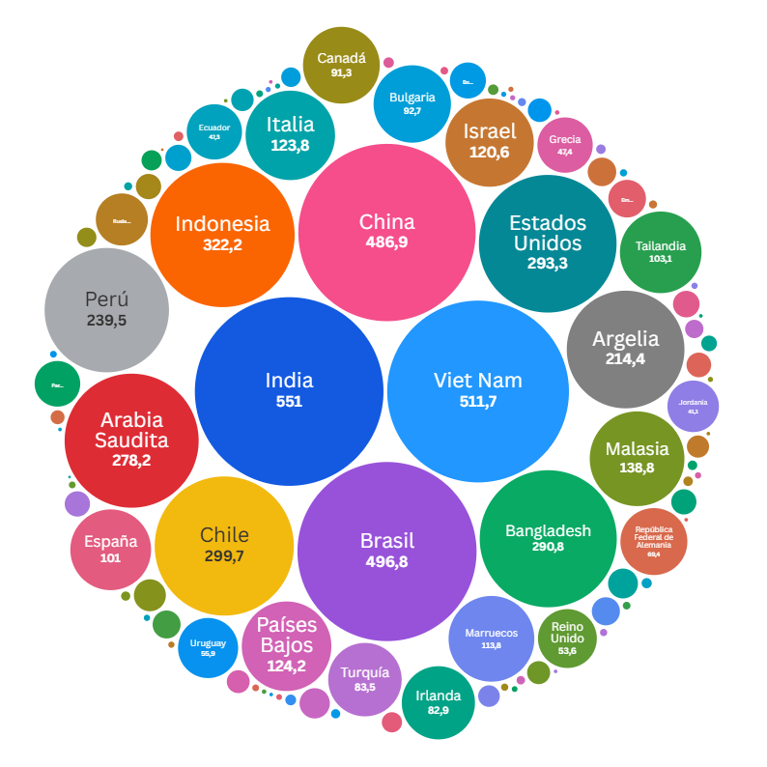
Destino de exportaciones |  | Enero a febrero 2026 |  |  | Participación
 |  | Toneladas | USD Fob (Mill) | USD Fob / Tn | Toneladas | USD Fob (Mill)
 | Sin determinar | 4,194,523.4 | 1,745.2 | 416.1 | 22.7% | 23.0%
1 | India | 488,545.9 | 551.0 | 1,127.8 | 2.6% | 7.3%
2 | Viet Nam | 2,301,979.9 | 511.7 | 222.3 | 12.4% | 6.7%
3 | Brasil | 1,051,782.6 | 496.8 | 472.3 | 5.7% | 6.5%
4 | China | 200,117.6 | 486.9 | 2,433.0 | 1.1% | 6.4%
5 | Indonesia | 1,330,349.1 | 322.2 | 242.2 | 7.2% | 4.2%
6 | Chile | 676,285.2 | 299.7 | 443.1 | 3.7% | 3.9%
7 | Estados Unidos | 148,279.9 | 293.3 | 1,978.2 | 0.8% | 3.9%
8 | Bangladesh | 1,223,551.1 | 290.8 | 237.7 | 6.6% | 3.8%
9 | Arabia Saudita | 1,204,218.7 | 278.2 | 231.0 | 6.5% | 3.7%
10 | Perú | 750,057.5 | 239.5 | 319.3 | 4.1% | 3.2%
11 | Argelia | 874,008.2 | 214.4 | 245.3 | 4.7% | 2.8%
12 | Malasia | 556,075.3 | 138.8 | 249.6 | 3.0% | 1.8%
13 | Países Bajos | 186,639.1 | 124.2 | 665.5 | 1.0% | 1.6%
14 | Italia | 240,914.7 | 123.8 | 513.9 | 1.3% | 1.6%
15 | Israel | 15,113.1 | 120.6 | 7,982.4 | 0.1% | 1.6%
16 | Marruecos | 543,627.0 | 113.8 | 209.3 | 2.9% | 1.5%
17 | Tailandia | 399,234.8 | 103.1 | 258.2 | 2.2% | 1.4%
18 | España | 37,140.5 | 101.0 | 2,718.9 | 0.2% | 1.3%
19 | Bulgaria | 205,244.6 | 92.7 | 451.5 | 1.1% | 1.2%
20 | Canadá | 72,891.9 | 91.3 | 1,253.0 | 0.4% | 1.2%
21 | Turquía | 224,892.6 | 83.5 | 371.1 | 1.2% | 1.1%
22 | Irlanda | 257,372.7 | 82.9 | 321.9 | 1.4% | 1.1%
23 | República Federal de Alemania | 14,355.2 | 69.4 | 4,833.2 | 0.1% | 0.9%
24 | Uruguay | 74,659.2 | 55.9 | 748.9 | 0.4% | 0.7%
25 | Reino Unido | 133,384.6 | 53.6 | 401.5 | 0.7% | 0.7%
26 | Grecia | 136,259.2 | 47.4 | 347.7 | 0.7% | 0.6%
27 | Ecuador | 200,339.5 | 47.3 | 236.0 | 1.1% | 0.6%
28 | Rusia Federación de | 23,408.7 | 42.0 | 1,792.5 | 0.1% | 0.6%
29 | Jordania | 189,524.3 | 41.1 | 216.8 | 1.0% | 0.5%
30 | Paraguay | 55,857.6 | 32.2 | 576.5 | 0.3% | 0.4%
31 | Emiratos Árabes Unidos | 70,459.1 | 21.9 | 311.1 | 0.4% | 0.3%
32 | Bolivia | 50,006.3 | 20.1 | 402.2 | 0.3% | 0.3%
33 | Rumania | 33,908.0 | 15.8 | 464.7 | 0.2% | 0.2%
34 | Omán | 65,588.0 | 14.2 | 216.8 | 0.4% | 0.2%
35 | Francia | 7,569.1 | 13.8 | 1,818.7 | 0.0% | 0.2%
36 | Polonia | 10,232.5 | 12.6 | 1,231.4 | 0.1% | 0.2%
37 | México | 12,525.4 | 12.2 | 974.8 | 0.1% | 0.2%
38 | Filipinas | 31,815.2 | 12.1 | 380.7 | 0.2% | 0.2%
39 | República de Yemen | 50,703.5 | 10.9 | 215.7 | 0.3% | 0.1%
40 | Hong Kong - Región Administrativa Especial de (China) | 4,593.3 | 10.6 | 2,318.1 | 0.0% | 0.1%
41 | Paquistán | 11,002.6 | 9.9 | 899.5 | 0.1% | 0.1%
42 | Portugal | 6,708.9 | 9.9 | 1,470.8 | 0.0% | 0.1%
43 | Colombia | 8,717.4 | 9.8 | 1,127.1 | 0.0% | 0.1%
44 | Túnez | 8,659.7 | 9.4 | 1,086.7 | 0.0% | 0.1%
45 | Guatemala | 10,045.3 | 8.6 | 852.5 | 0.1% | 0.1%
46 | Siria | 4,949.6 | 8.2 | 1,664.6 | 0.0% | 0.1%
47 | Sudáfrica | 7,919.4 | 8.1 | 1,024.4 | 0.0% | 0.1%
48 | Senegal | 31,366.6 | 7.8 | 249.9 | 0.2% | 0.1%
49 | Ghana | 6,121.3 | 7.6 | 1,236.3 | 0.0% | 0.1%
50 | Corea, República de | 2,657.2 | 7.2 | 2,708.5 | 0.0% | 0.1%
51 | Taiwán | 4,083.7 | 6.3 | 1,545.5 | 0.0% | 0.1%
52 | Bélgica | 2,311.6 | 6.3 | 2,721.0 | 0.0% | 0.1%
53 | Australia | 3,445.0 | 5.9 | 1,722.8 | 0.0% | 0.1%
54 | República Democrática del Congo (ex Zaire) | 14,489.4 | 5.8 | 400.0 | 0.1% | 0.1%
55 | Japón | 2,685.5 | 5.2 | 1,933.0 | 0.0% | 0.1%
56 | Suiza | 406.7 | 3.8 | 9,433.5 | 0.0% | 0.1%
57 | Panamá | 2,302.3 | 3.0 | 1,320.5 | 0.0% | 0.0%
58 | Venezuela | 2,981.3 | 1.8 | 589.7 | 0.0% | 0.0%
59 | Cuba | 2,426.6 | 1.7 | 706.2 | 0.0% | 0.0%
60 | Côte d´ Ivoire (Costa de Marfil) | 1,872.6 | 1.7 | 892.9 | 0.0% | 0.0%
61 | Ucrania | 1,054.5 | 1.6 | 1,534.6 | 0.0% | 0.0%
62 | Congo | 1,154.1 | 1.4 | 1,249.9 | 0.0% | 0.0%
63 | Singapur | 381.6 | 1.4 | 3,739.9 | 0.0% | 0.0%
64 | Lituania | 930.5 | 1.4 | 1,533.6 | 0.0% | 0.0%
65 | Nueva Zelandia | 976.4 | 1.4 | 1,385.0 | 0.0% | 0.0%
66 | Territorios vinculados a Francia (Oceanía) | 398.8 | 1.3 | 3,256.4 | 0.0% | 0.0%
67 | Hungría | 999.5 | 1.3 | 1,292.8 | 0.0% | 0.0%
68 | Trinidad y Tobago | 898.2 | 1.1 | 1,237.0 | 0.0% | 0.0%
69 | Dinamarca | 766.8 | 1.0 | 1,361.5 | 0.0% | 0.0%
70 | Letonia | 242.1 | 1.0 | 3,976.6 | 0.0% | 0.0%
71 | Egipto | 1,607.0 | 1.0 | 593.8 | 0.0% | 0.0%
72 | Angola | 661.4 | 0.9 | 1,399.9 | 0.0% | 0.0%
73 | Sri Lanka | 1,470.9 | 0.9 | 624.3 | 0.0% | 0.0%
74 | Gabón | 477.1 | 0.8 | 1,629.2 | 0.0% | 0.0%
75 | Noruega | 404.5 | 0.8 | 1,906.3 | 0.0% | 0.0%
76 | Gambia | 1,154.1 | 0.8 | 658.3 | 0.0% | 0.0%
77 | Camerún | 761.7 | 0.7 | 975.6 | 0.0% | 0.0%
78 | Macedonia (ex República Yugoslava de) | 428.2 | 0.7 | 1,729.7 | 0.0% | 0.0%
...

